Salida 1A Nativas
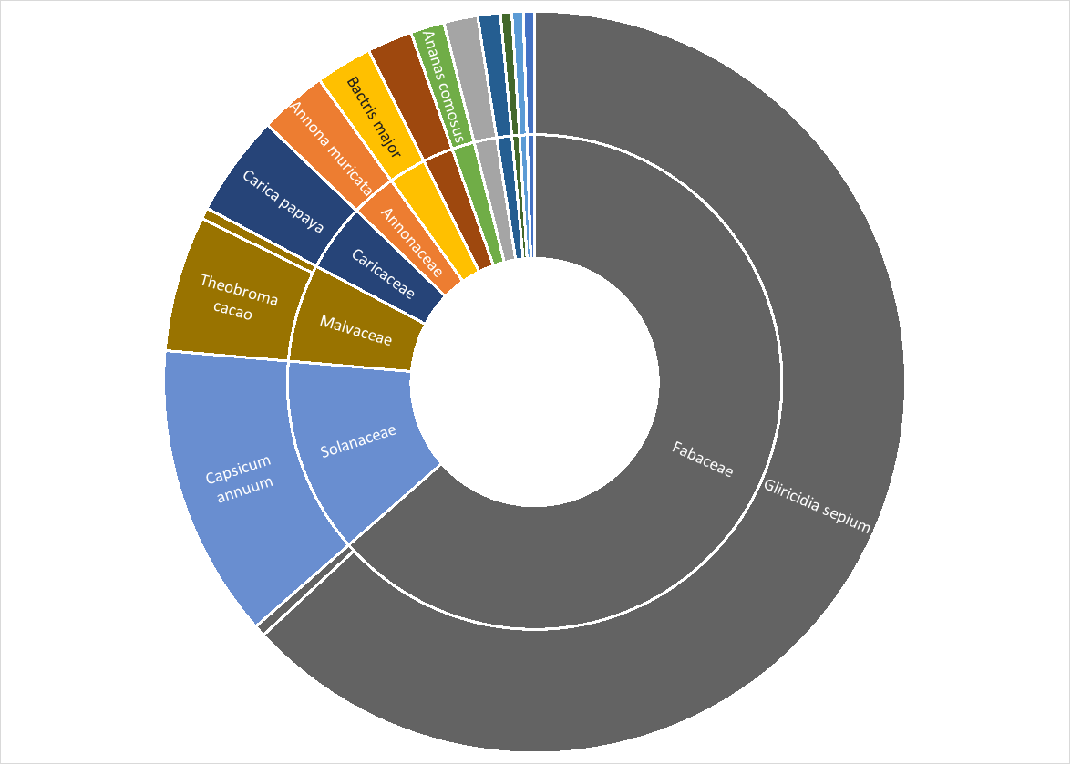
Anacardiaceae | Spondias purpurea | Ciruelo | 1 | 0.49
Bixaceae | Bixa orellana | Achiote | 1 | 0.49
Fabaceae | Phaseolus lunatus | Carauta | 1 | 0.49
Malvaceae | Ceiba pentandra | Ceiba | 1 | 0.49
Salicaceae | Casearia corymbosa | Guanábana | 1 | 0.49
Meliaceae | Swietenia macrophylla | Caoba | 2 | 0.99
Apiaceae | Eryngium foetidum | Culantro | 3 | 1.48
Bromeliaceae | Ananas comosus | Piña | 3 | 1.48
Dioscoreaceae | Dioscorea polygonoides | Ñame saino | 4 | 1.97
Arecaceae | Bactris major | Corozo | 5 | 2.46
Annonaceae | Annona muricata | Guanábana | 6 | 2.96
Caricaceae | Carica papaya | Papaya | 9 | 4.43
Malvaceae | Theobroma cacao | Cacao | 12 | 5.91
Solanaceae | Capsicum annuum | Ají | 26 | 12.81
Fabaceae | Gliricidia sepium | Matarratón | 128 | 63.05
Familia | Nombre científico | Nombre común | Suma de N | %
 |  | Total | 202

Euphorbiaceae | Manihot esculenta | Yuca | 1089

Salida 1B Introducidas
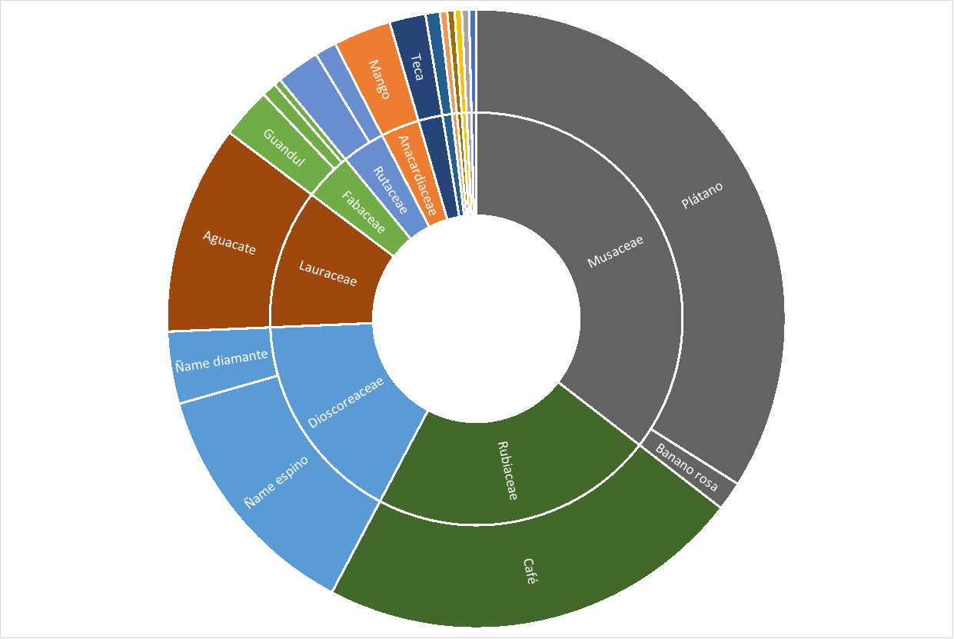
Amaryllidaceae | Cebolla | Allium cepa | 1 | 0.37
Arecaceae | Coco | Cocos nucifera | 1 | 0.37
Cucurbitaceae | Ahuyama | Cucurbita moschata | 1 | 0.37
Fabaceae | Fríjol cabecitanegra | Vigna unguiculata | 1 | 0.37
Phyllanthaceae | No identificado | Phyllanthus acidus | 1 | 0.37
Solanaceae | Tomate cherry | Solanum lycopersicum | 1 | 0.37
Fabaceae | Fríjol | Phaseolus vulgaris | 2 | 0.74
Poaceae | Caña dulce | Saccharum officinarum | 2 | 0.74
Rutaceae | Limón | Citrus × limon | 3 | 1.12
Musaceae | Banano rosa | Musa velutina | 4 | 1.49
Solanaceae | Tabaco | Nicotiana tabacum | 4 | 1.49
Lamiaceae | Teca | Tectona grandis | 5 | 1.86
Rutaceae | Naranja | Citrus × aurantium | 6 | 2.23
Fabaceae | Guandul | Cajanus cajan | 7 | 2.60
Anacardiaceae | Mango | Mangifera indica | 8 | 2.97
Dioscoreaceae | Ñame diamante | Dioscorea alata | 10 | 3.72
Lauraceae | Aguacate | Persea americana | 29 | 10.78
Dioscoreaceae | Ñame espino | Dioscorea cayenensis | 34 | 12.64
Rubiaceae | Café | Coffea arabica | 59 | 21.93
Musaceae | Plátano | Musa x paradisiaca | 90 | 33.46
Familia | Nombre común | Nombre científico | Suma de N | %
 |  | Total | 268

